① SAP 계정(Universal ID) 만들기
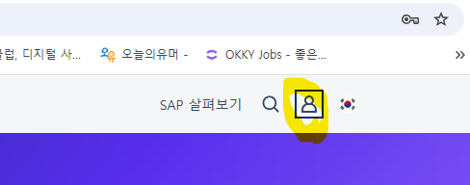

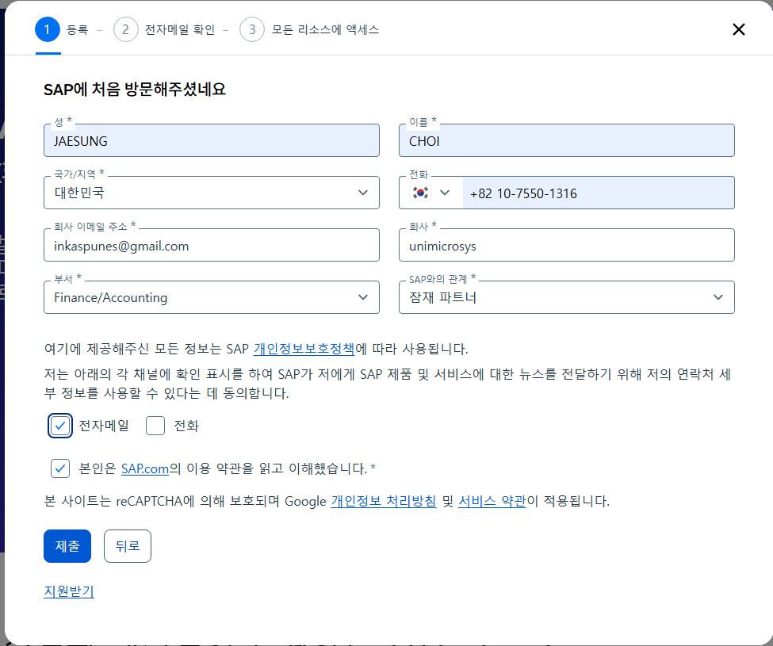

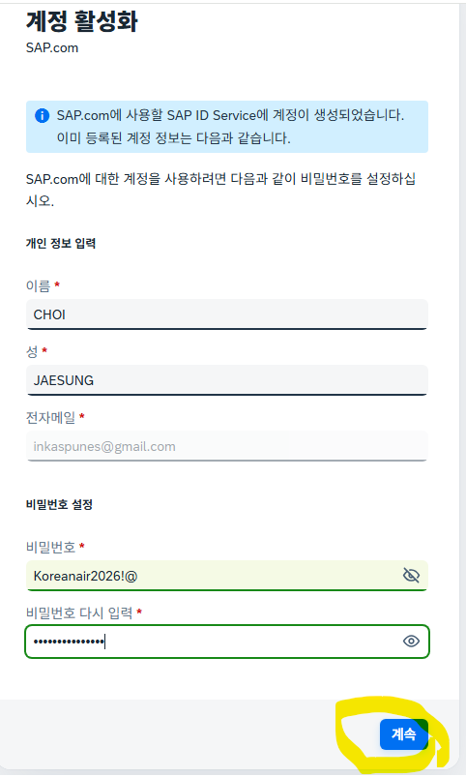
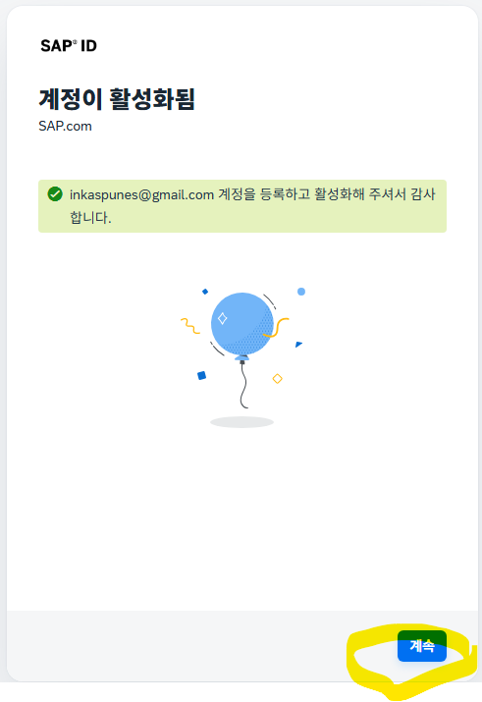
SAP 계정(Universal ID) 만들기

② 트라이얼 계정 생성
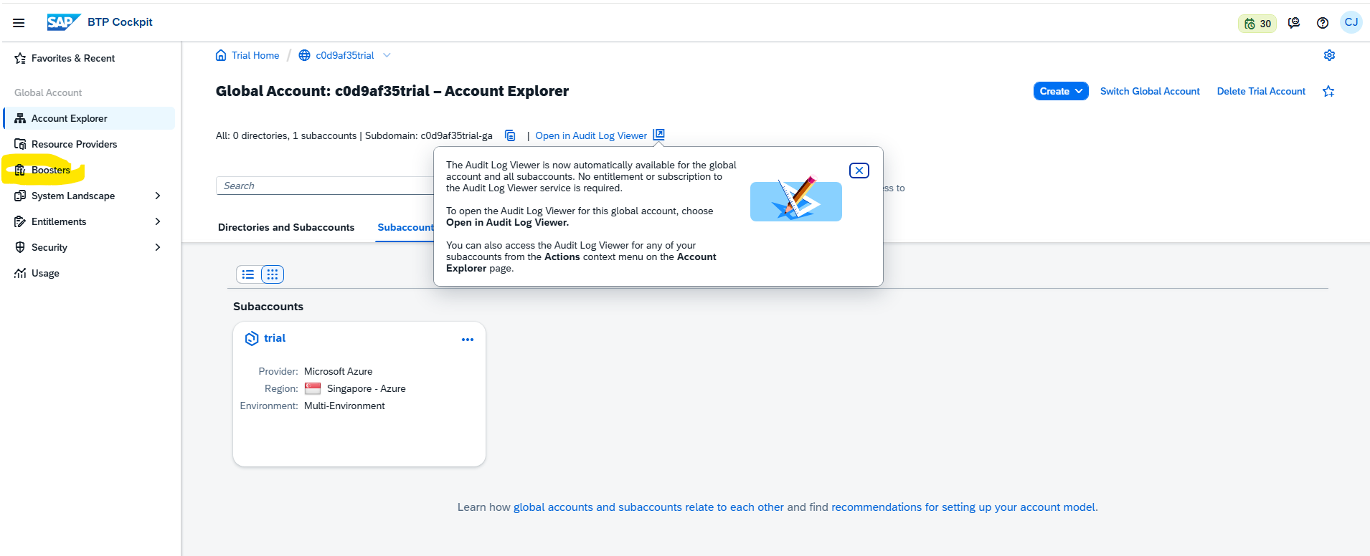
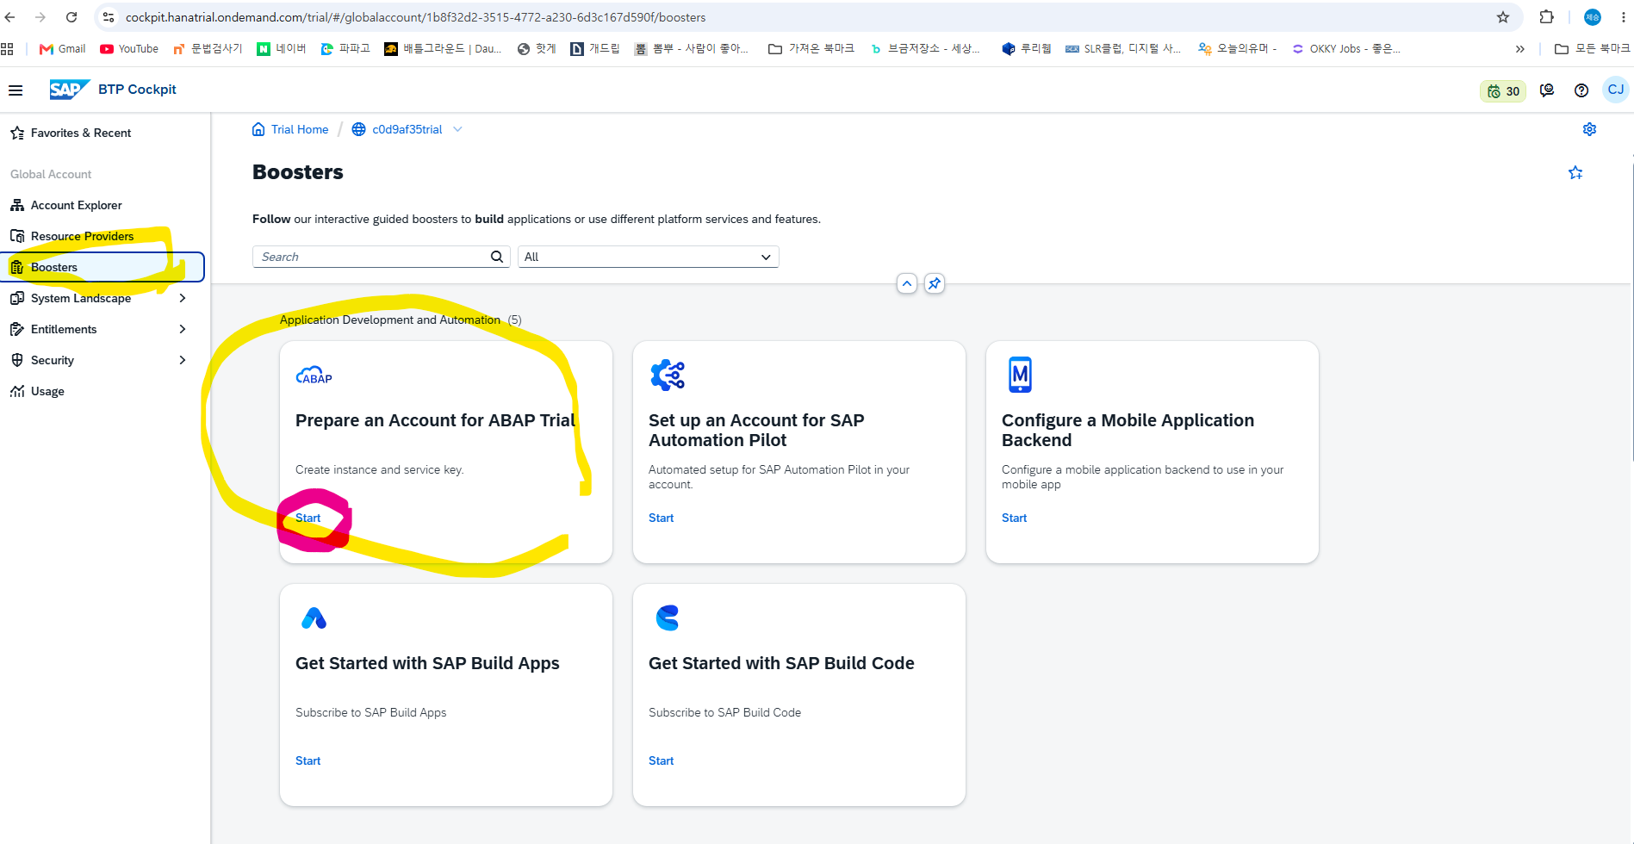
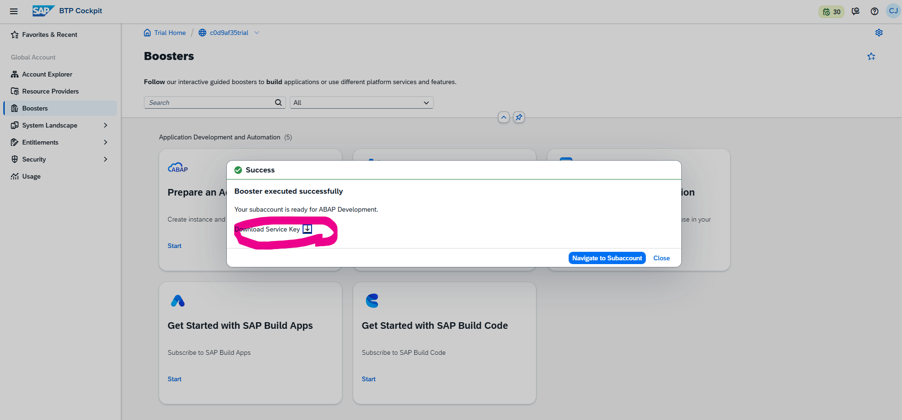
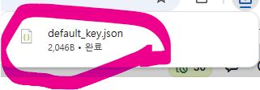
활성화가 끝나면 SAP BTP Trial 페이지에서 Try Now를 선택해 안내에 따라 진행합니다. 가입이 끝나면 https://cockpit.hanatrial.ondemand.com/trial/ 로 Cockpit에 접속할 수 있으니 즐겨찾기에 등록해두면 편합니다. LinkedIn
처음 가입하는 경우 리전(Region)을 선택해야 하며, Create Account를 클릭하면 프로비저닝이 시작됩니다. 1분 정도 진행 상태 창이 뜨고, 완료되면 Continue를 눌러 닫으면 됩니다. → 한국에서 접속하신다면 지연시간이 짧은 아시아 리전(예: Singapore)을 고르시는 게 좋습니다. SAP Learning
참고로 트라이얼은 90일간 무료로 일부 서비스를 테스트할 수 있는 비상업적·기간 한정 제공이며, 90일이 지나면 계정이 종료되고 그 안의 서브계정/앱/서비스/데이터가 모두 삭제됩니다. 또한 트라이얼 기간 중이라도 30일 연속 미사용 시 삭제될 수 있으니, 공부하시는 동안은 최소 한 달에 한 번 정도는 접속해두시는 게 안전합니다.

https://cockpit.hanatrial.ondemand.com/trial/
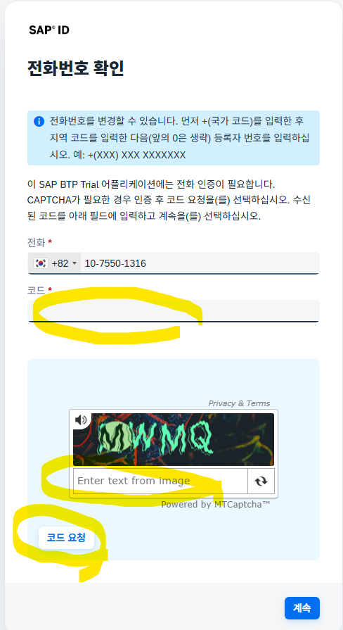

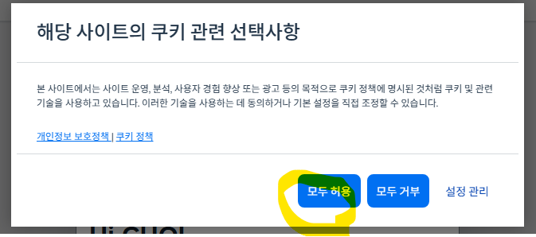

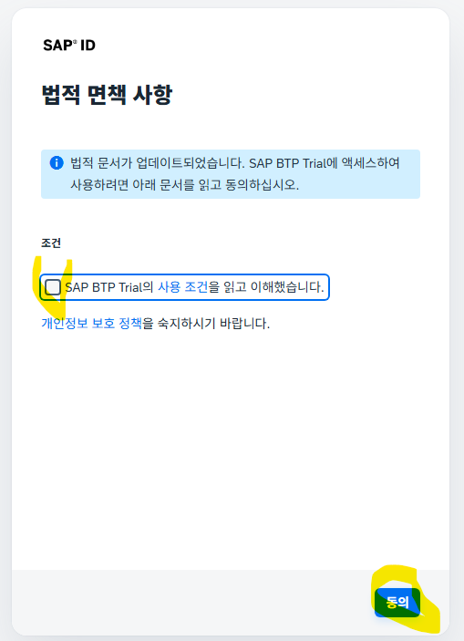
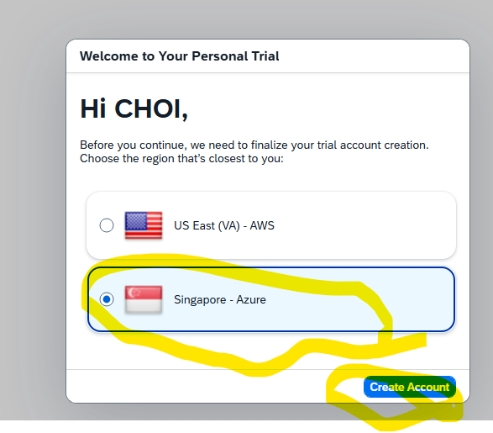

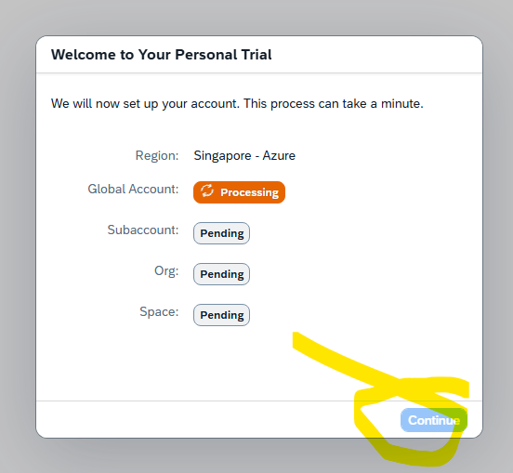
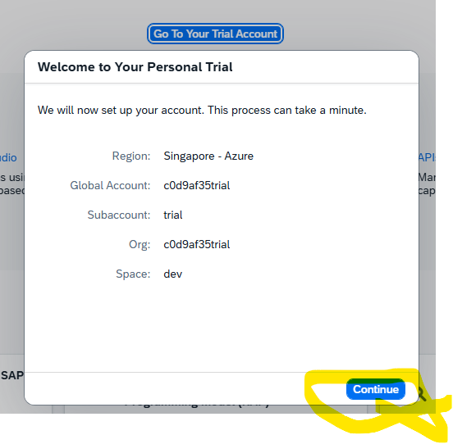

 | ③ ABAP Environment 서브계정 구성
 | 트라이얼 Cockpit에 들어가 Go To Your Trial Account를 클릭하면 서브계정(subaccount)
 | 과 개발 공간(dev space)이 준비됩니다

 | 여기서 ABAP Environment 서비스를 구독(subscribe)하고 트라이얼 사용자를 생성하면,
 | 이 사용자 계정으로 ADT에서 접속할 수 있는 서비스 키(Service Key, JSON)를 받게 됩니다. 이
 | JSON은 잠시 후 Eclipse에서 사용하니 따로 저장해두세요.
 | 한 가지 알아두실 점: ABAP Environment 트라이얼은 모든 트라이얼 사용자가 같은 인스턴
 | 스를 공유하는 구조라서, 본인이 만든 개발 객체가 다른 사용자에게도 보이고 수정될 수 있습니다.
 | 그래서 패키지/객체 이름을 본인만의 고유한 네임스페이스(예: 이니셜+날짜)로 만드는 습관이 필요합니다.

① Eclipse 설치
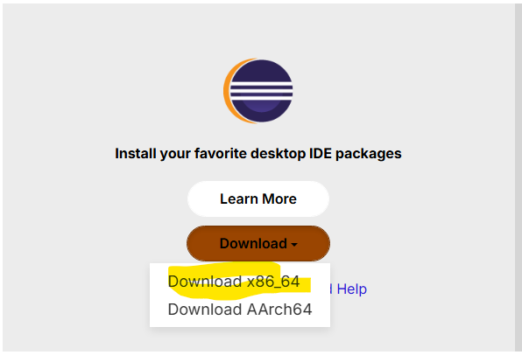
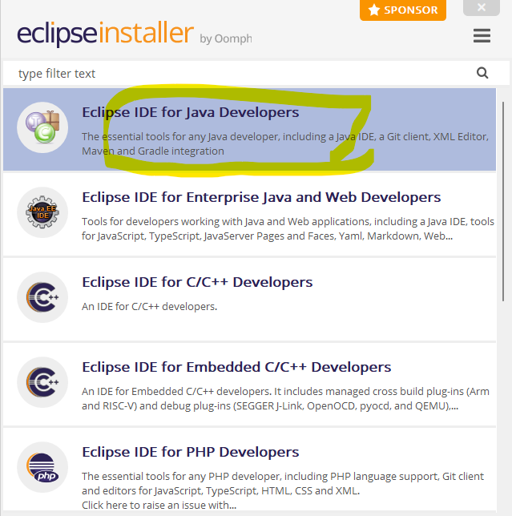
https://adoptium.net/temurin/releases/?version=17
OpenJDK 17 이상 설치
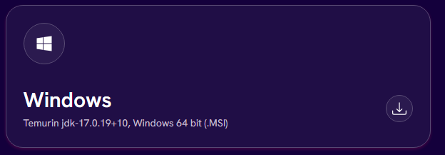

https://www.eclipse.org/downloads/
Eclipse IDE for Java Developers

② ADT 플러그인 설치
Eclipse를 실행한 뒤 메뉴바에서 Help > Install New Software...를 선택합니다.
URL 입력란에 https://tools.hana.ondemand.com/latest 를 입력하고 Enter를 누르면 설치 가능한 기능 목록이 표시됩니다.
ABAP Development Tools를 체크하고 Next를 누른 뒤, 설치될 기능 개요를 확인하고 다시 Next,
라이선스 동의 후 Finish를 눌러 설치를 시작합니다.
설치가 끝나면 Eclipse 재시작을 요청하는데, 그대로 재시작하면 됩니다.

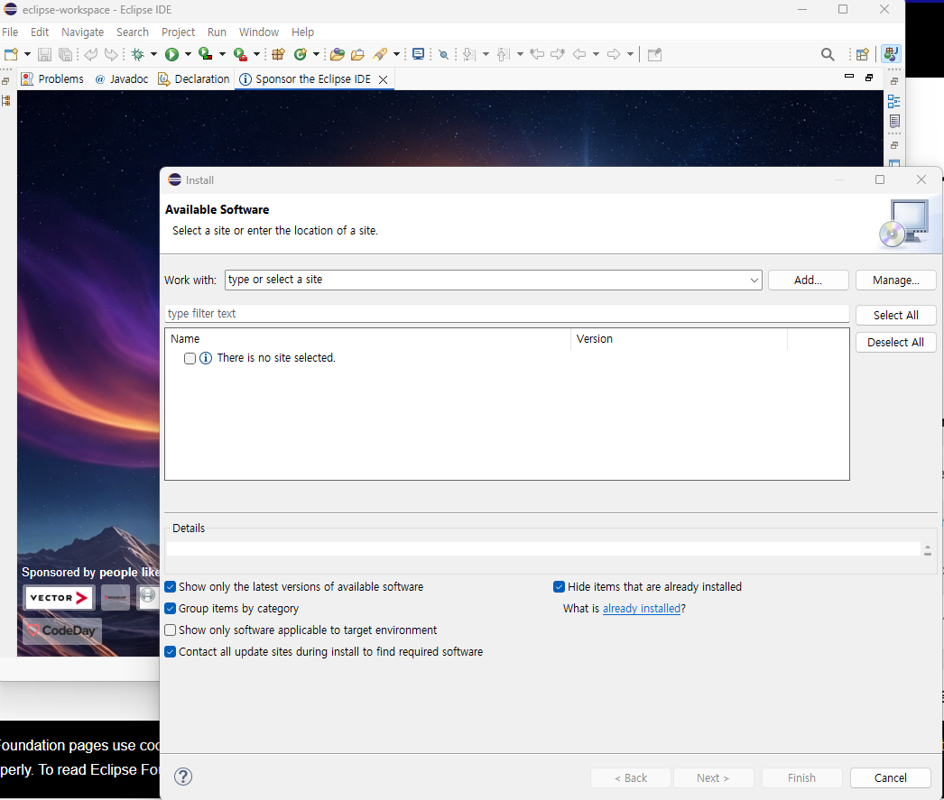

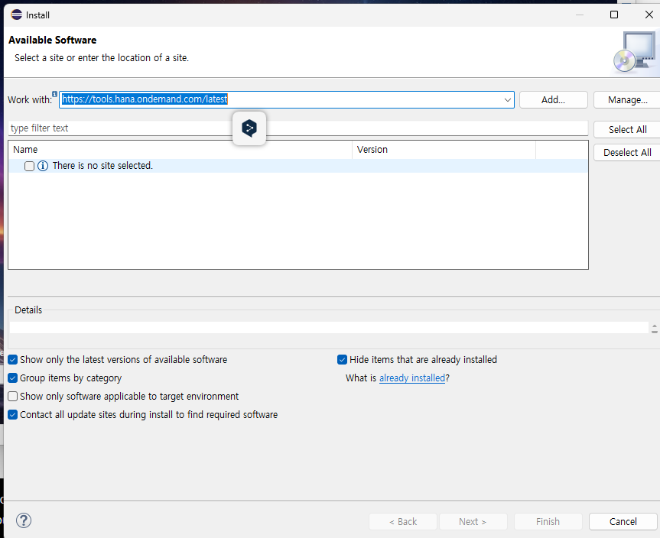

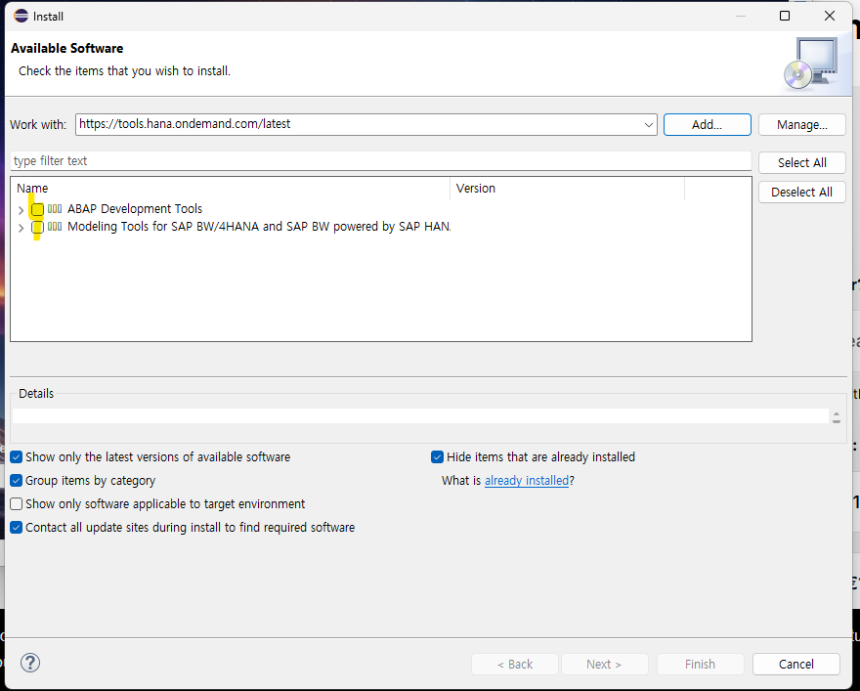

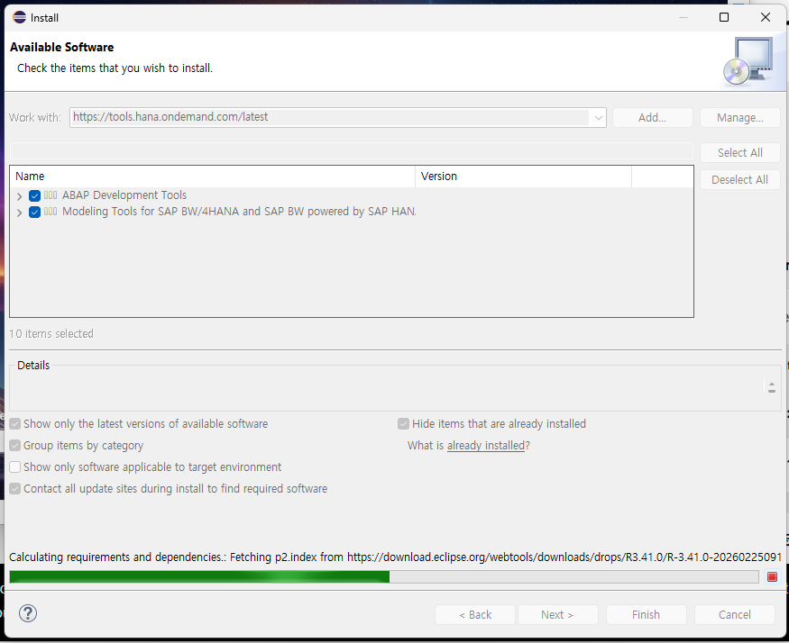

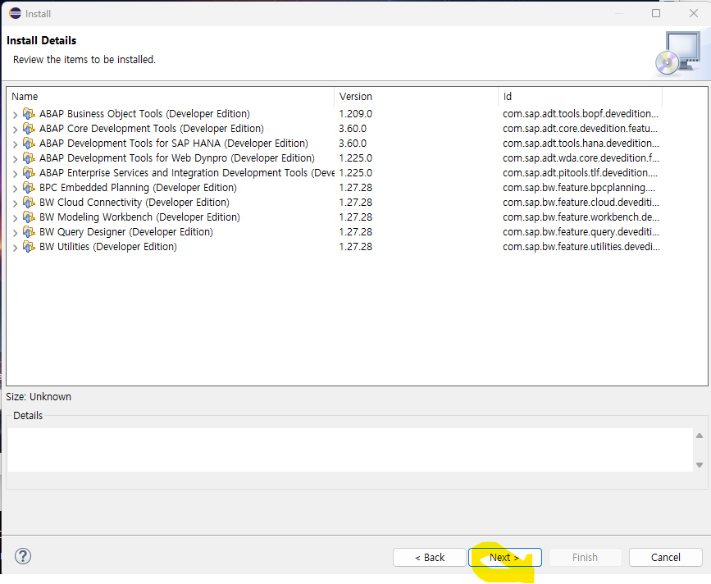

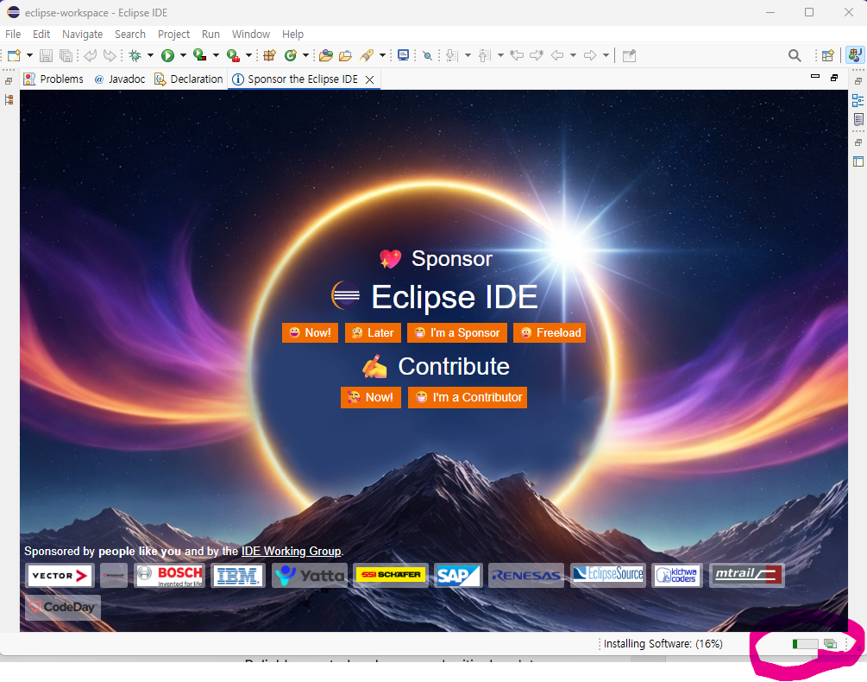

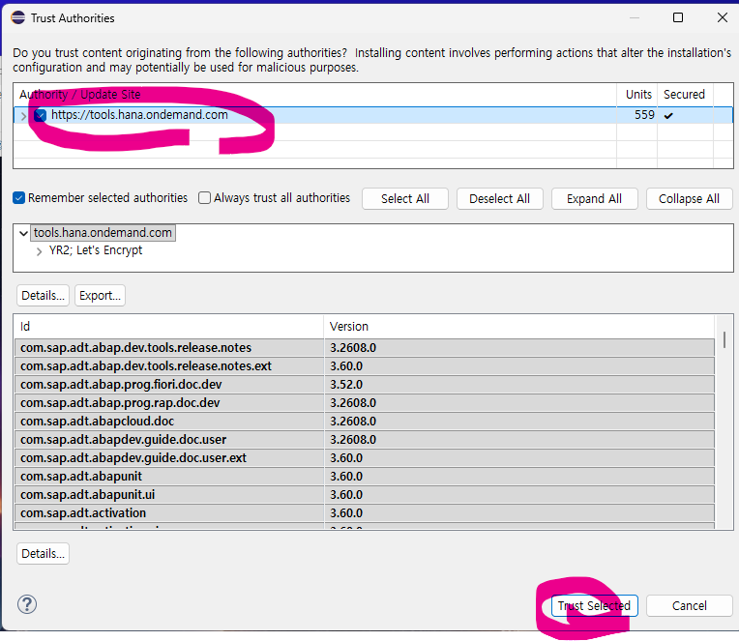

 | 설치후 리 스타드됨

Eclipse(ADT)에 연결하기
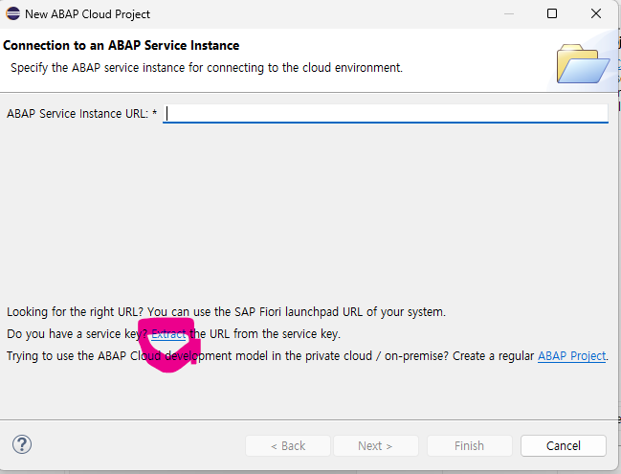
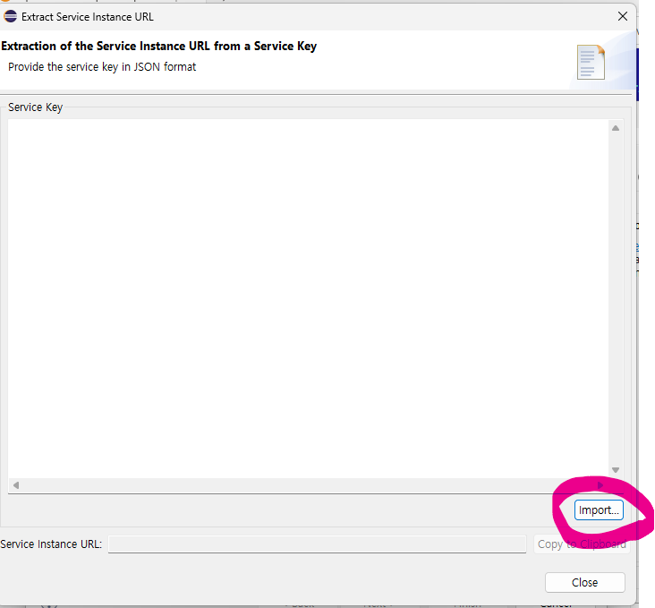
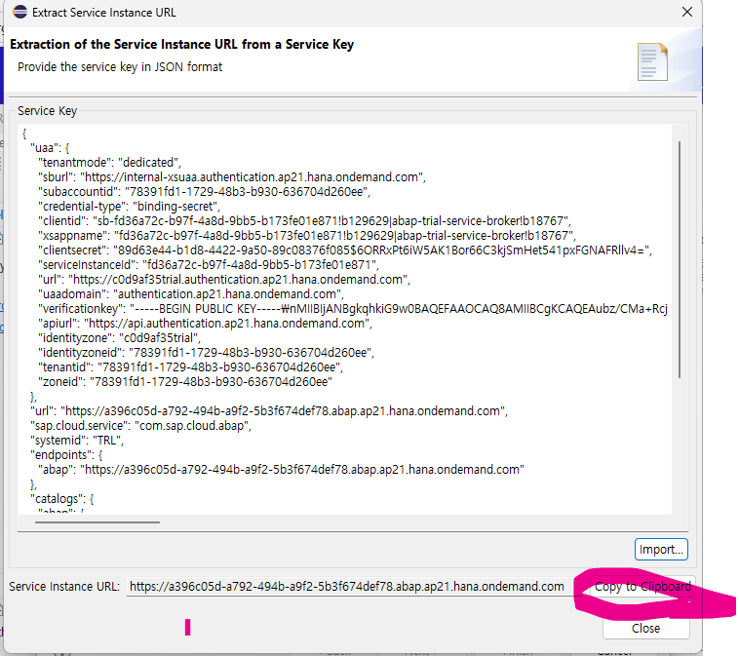
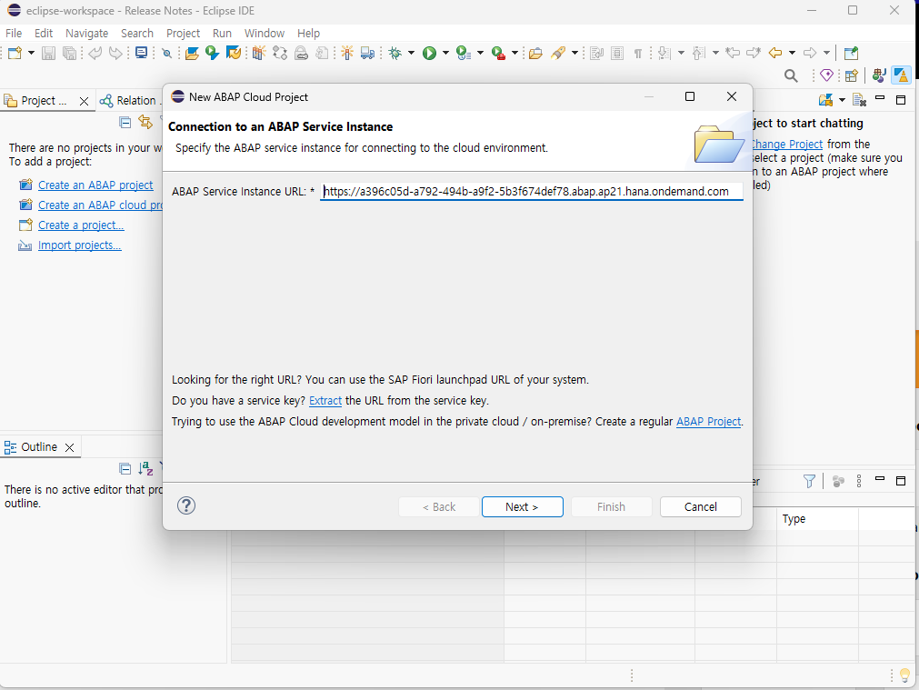
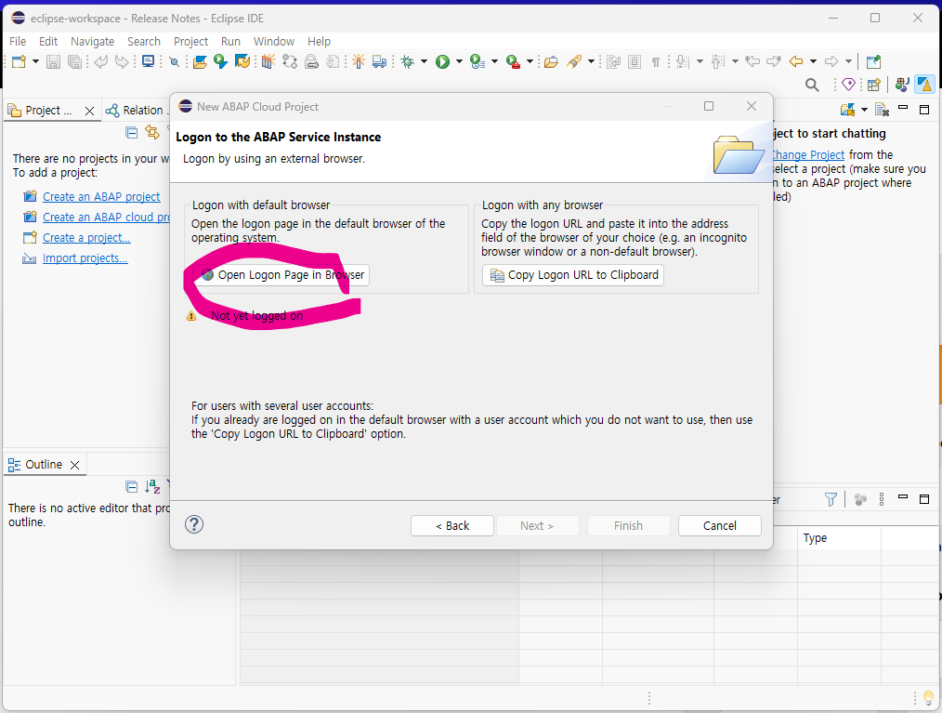
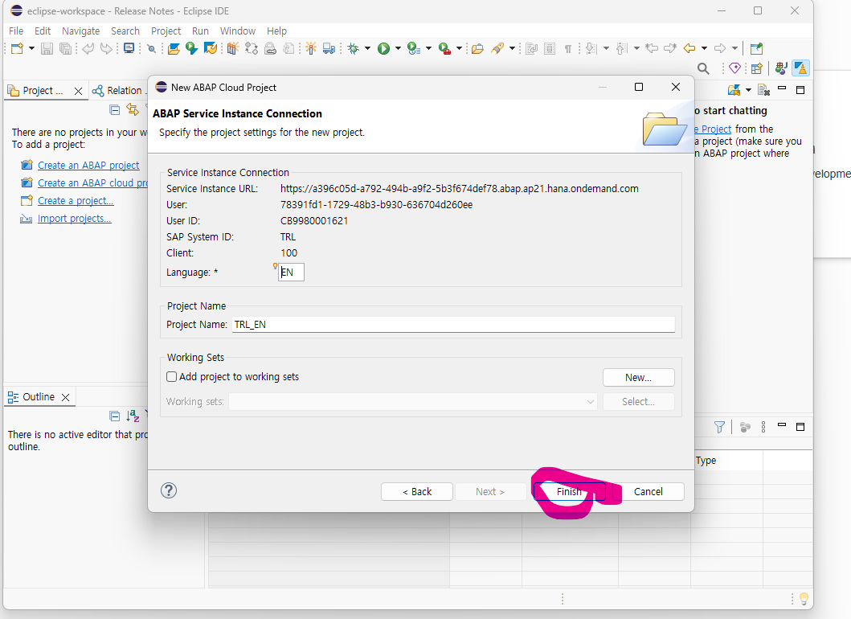
JSON을 복사한 다음, Eclipse로 돌아와서:

Eclipse를 열고 환영 탭이 떠 있으면 닫습니다. Window → Perspective → Open Perspective → Other를 선택하고
대화상자에서 ABAP을 더블클릭해 ABAP 퍼스펙티브로 전환합니다.

File → New → ABAP Cloud Project를 선택합니다.
Use a Service Key를 선택하고 Next를 클릭합니다.
에디터 영역에서 마우스 우클릭 → Paste를 선택해 복사해둔 서비스 키(JSON)를 붙여넣고 Next를 클릭합니다.

Open Logon Page in the browser를 클릭하면 브라우저가 열립니다. 로그인 창이 뜨면 BTP 가입 시 사용한 계정으로 로그인합니다.
로그인이 끝나면 "성공적으로 로그온되었습니다" 메시지가 표시되고, Eclipse 프로젝트 탐색기에 새 ABAP Cloud 프로젝트가 나타납니다.

